КАТАЛОГ
Прайс-лист
Наименование теплоизоляционного материала
Минераловатная плита на основе базальтового волокна
Хиты
продаж!
Роквул | ЭКОВЕР
Басвул | ХОТРОК
Парок
Минераловатная плита на основе стекловолкна
Урса | Изовер
Экструзионный пенополистирол
Пеноплэкс | Полиспен
Урса XPS

Другие утеплители
Минераловатная плита по ГОСТу
Пенопласт (Пенополистирол ПСБ-С)
Бренды утеплителя

ЭКОВЕР
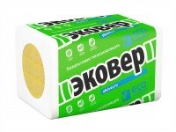
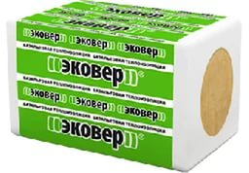
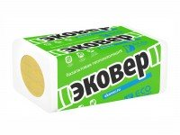
ЭКОВЕР г. Екатеринбург
Марка продукта | Размер |  |  | В упаковке |  |  | Цена в руб с НДС
 | длина | ширина | толщина | штук | м2 | м3 | за м3 | за упаковку
ЭКОВЕР ЛАЙТ 30 | 1000 | 600 | 50 | 12 | 7.2 | 0.36 | 1800 | 648
 | 1000 | 600 | 100 | 6 | 3.6 | 0.36 | 1800 | 648
ЭКОВЕР ЛАЙТ 35 | 1000 | 600 | 50 | 12 | 7.2 | 0.36 | 1990 | 716.4
 | 1000 | 600 | 100 | 6 | 3.6 | 0.36 | 1990 | 716.4
ЭКОВЕР ЛАЙТ 45 | 1000 | 600 | 50 | 12 | 7.2 | 0.36 | 2250 | 810
 | 1000 | 600 | 100 | 6 | 3.6 | 0.36 | 2250 | 810
ЭКОВЕР ВЕНТ-ФАСАД 80 | 1000 | 600 | 50 | 8 | 4.8 | 0.24 | 3650 | 876
 | 1000 | 600 | 100 | 4 | 2.88 | 0.288 | 3650 | 1051.2
 | 1000 | 600 | 150 | 2 | 1.2 | 0.18 | 3650 | 657
ЭКОВЕР ВЕНТ-ФАСАД 90 | 1000 | 600 | 50 | 8 | 4.8 | 0.24 | 3900 | 936
 | 1000 | 600 | 100 | 4 | 2.4 | 0.24 | 3900 | 936
 | 1000 | 600 | 150 | 2 | 1.2 | 0.18 | 3900 | 702
ЭКОВЕР КРОВЛЯ ВЕРХ 160 | 1000 | 600 | 40 | 8 | 4.8 | 0.192 | 6465 | 1241.28
 | 1000 | 600 | 50 | 6 | 3.6 | 0.18 | 6465 | 1163.7
 | 1000 | 600 | 100 | 3 | 1.8 | 0.18 | 6465 | 1163.7
ЭКОВЕР КРОВЛЯ ВЕРХ 175 | 1000 | 600 | 30 | 6 | 3.6 | 0.108 | 7200 | 777.6
 | 1000 | 600 | 40 | 7 | 4.2 | 0.168 | 7200 | 1209.6
 | 1000 | 600 | 50 | 4 | 2.4 | 0.12 | 7200 | 864
 | 1000 | 600 | 100 | 2 | 1.2 | 0.12 | 7200 | 864
ЭКОВЕР КРОВЛЯ НИЗ 100 | 1000 | 600 | 50 | 8 | 4.8 | 0.24 | 4200 | 1008
 | 1000 | 600 | 100 | 4 | 2.4 | 0.24 | 4200 | 1008
 | 1000 | 600 | 150 | 2 | 1.2 | 0.18 | 4200 | 756
 | 1000 | 600 | 200 | 2 | 1.2 | 0.24 | 4200 | 1008
ЭКОВЕР ЭКОФАСАД 120 | 1000 | 600 | 50 | 8 | 4.8 | 0.24 | 5570 | 1336.8
 | 1000 | 600 | 100 | 4 | 2.4 | 0.24 | 5570 | 1336.8
 | 1000 | 600 | 150 | 2 | 1.2 | 0.18 | 5570 | 1002.6
 | 1000 | 600 | 200 | 2 | 1.2 | 0.288 | 5650 | 1627.2
ЭКОВЕР ФАСАД-ДЕКОР ОПТИМА 135 | 1000 | 600 | 50 | 6 | 3.6 | 0.18 | 5850 | 1053
 | 1000 | 600 | 100 | 3 | 1.8 | 0.18 | 5850 | 1053
 | 1000 | 600 | 150 | 2 | 1.2 | 0.18 | 5850 | 1053
 | 1000 | 600 | 200 | 1 | 0.6 | 0.12 | 5850 | 702

HOTROCK
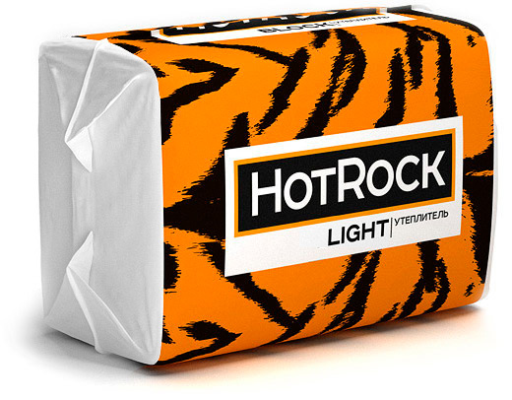
HOTROCK (ХОТРОК)
Марка продукта | Размер |  |  | В упаковке |  |  | Цена
 | длина | ширина | толщина | штук | м2 | м3 | за м3 | за упаковку
HOTROCK Лайт ЭКО | 1200 | 600 | 50 | 8 | 5.76 | 0.288 | 1350 | 388.8
 | 1200 | 600 | 100 | 4 | 2.88 | 0.288 | 1350 | 388.8
HOTROCK Лайт 30 | 1200 | 600 | 50 | 8 | 5.76 | 0.288 | 1650 | 475.2
 | 1200 | 600 | 100 | 4 | 2.88 | 0.288 | 1650 | 475.2
HOTROCK Блок | 1200 | 600 | 50 | 8 | 5.76 | 0.288 | 1960 | 564.48
 | 1200 | 600 | 100 | 4 | 2.88 | 0.288 | 1960 | 564.48
HOTROCK Акустик | 1200 | 600 | 50 | 8 | 5.76 | 0.288 | 1850 | 532.8
 | 1200 | 600 | 100 | 4 | 2.88 | 0.288 | 1850 | 532.8
HOTROCK Вент Лайт | 1200 | 600 | 50 | 6 | 4.32 | 0.216 | 2370 | 511.92
 | 1200 | 600 | 100 | 4 | 2.88 | 0.288 | 2370 | 682.56
 | 1200 | 600 | 150 | 2 | 1.44 | 0.216 | 2370 | 511.92
HOTROCK Вент 90 | 1200 | 600 | 50 | 4 | 2.88 | 0.144 | 3300 | 475.2
 | 1200 | 600 | 100 | 3 | 2.16 | 0.216 | 3300 | 712.8
 | 1200 | 600 | 150 | 2 | 1.44 | 0.216 | 3300 | 712.8
HOTROCK Фасад Лайт | 1200 | 600 | 50 | 4 | 2.88 | 0.144 | 4800 | 691.2
 | 1200 | 600 | 100 | 2 | 1.44 | 0.144 | 4800 | 691.2
HOTROCK Фасад | 1200 | 600 | 50 | 3 | 2.16 | 0.108 | 5600 | 604.8
 | 1200 | 600 | 100 | 2 | 1.44 | 0.144 | 5600 | 806.4
HOTROCK Руф Н | 1200 | 600 | 50 | 4 | 2.8 | 0.144 | 3850 | 554.4
 | 1200 | 600 | 100 | 2 | 1.44 | 0.144 | 3850 | 554.4
HOTROCK Руф С | 1200 | 600 | 40 | 4 | 2.88 | 0.1152 | 5100 | 587.52
 | 1200 | 600 | 50 | 4 | 2.88 | 0.144 | 5100 | 734.4
 | 1200 | 600 | 60 | 3 | 2.16 | 0.1296 | 5100 | 660.96
HOTROCK Руф В | 1200 | 600 | 40 | 4 | 2.88 | 0.1152 | 5600 | 645.12
 | 1200 | 600 | 50 | 3 | 2.16 | 0.108 | 5600 | 604.8
 | 1200 | 600 | 60 | 2 | 1.44 | 0.0864 | 5600 | 483.84

УРСА
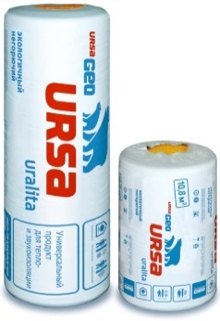
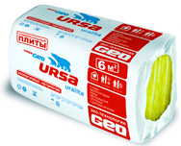
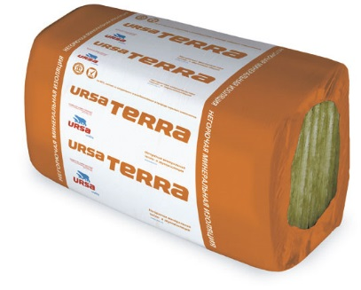
Урса/URSA г.Серпухов
Марка продукта | Размер |  |  | В упаковке |  | Цена в руб с НДС
 | длина | ширина | толщина | штук | м2 | м3 | за м3 | за упаковку
Специализированные продукты
ШУМОЗАЩИТА 4-8000-610-50 | 8000 | 610 | 50 | 4 | 19.52 | 0.976 | 1250 | 1220
ШУМОЗАЩИТА 4-5000-610-75 | 5000 | 610 | 75 | 4 | 12.2 | 0.915 | 1250 | 1143.75
КАРКАС 4000-1200-100 | 4000 | 1200 | 100 | 1 | 4.8 | 0.48 | 1500 | 720
КАРКАС 3900-1200-150 | 3900 | 1200 | 150 | 1 | 4.68 | 0.702 | 1500 | 1053
КАРКАС 3900-1200-200 | 3000 | 1200 | 200 | 1 | 3.6 | 0.72 | 1500 | 1080
УНИВЕРСАЛЬНЫЕ ПЛИТЫ 10-1000-600-50 | 1000 | 600 | 50 | 10 | 6 | 0.3 | 1100 | 330
УНИВЕРСАЛЬНЫЕ ПЛИТЫ 10-1000-600-100 | 1000 | 600 | 100 | 5 | 3 | 0.3 | 1100 | 330
ФАСАД 5-1250-600-100 | 1250 | 600 | 100 | 5 | 3.75 | 0.375 | 2600 | 975
ФАСАД 10-1250-600-50 | 1250 | 600 | 50 | 10 | 7.5 | 0.375 | 2600 | 975
Продукты GEO
М-11-2-10000-1200-50 | 10000 | 1200 | 50 | 2 | 24 | 1.2 | 990 | 1188
М-11-10000-1200-100 | 10000 | 1200 | 100 | 1 | 12 | 1.2 | 1200 | 1440
М-11Ф-18000-1200-50 | 18000 | 1200 | 50 | 1 | 21.6 | 1.08 | 1800 | 1944
М-11Ф-9000-1200-100 | 9000 | 1200 | 100 | 1 | 10.8 | 1.08 | 1700 | 1836
М-15-2-8500-1200-50 | 8500 | 1200 | 50 | 2 | 20.4 | 1.02 | 1200 | 1224
М-15-8500-1200-100 | 8500 | 1200 | 100 | 1 | 10.2 | 1.02 | 1200 | 1224
М-25-9000-1200-50 | 9000 | 1200 | 50 | 1 | 10.8 | 0.54 | 1750 | 945
М-25-4500-1200-100 | 4500 | 1200 | 100 | 1 | 5.4 | 0.54 | 1750 | 945
М-25Ф-9000-1200-50 | 9000 | 1200 | 50 | 1 | 10.8 | 0.54 | 2400 | 1296
М-25Ф-4500-1200-100 | 4500 | 1200 | 100 | 1 | 5.4 | 0.54 | 2350 | 1269
П-15-У24-1250-600-50 | 1260 | 600 | 50 | 24 | 18 | 0.9 | 1200 | 1080
П-20-У24-1250-600-50 | 1250 | 600 | 50 | 24 | 18 | 0.9 | 1250 | 1125
П-20-У12-1250-600-100 | 1250 | 600 | 100 | 12 | 9 | 0.9 | 1250 | 1125
П-30-У20-1250-600-50 | 1250 | 600 | 50 | 20 | 15 | 0.75 | 1750 | 1312.5
П-30-У10-1250-600-100 | 1250 | 600 | 100 | 10 | 7.5 | 0.75 | 1750 | 1312.5
П-35-12-1250-600-50 | 1250 | 600 | 50 | 12 | 9 | 0.45 | 3300 | 1485
П-60-24-1250-600-20 | 1250 | 600 | 20 | 24 | 18 | 0.36 | 4400 | 1584
П-60-20-1250-600-25 | 1250 | 600 | 25 | 20 | 15 | 0.375 | 4400 | 1650
Продукты PureOne - Минеральная изоляция нового поколения
PureOne 37 RN (маты) | 10000 | 1200 | 50 | 2 | 24 | 1.2 | 1650 | 1980
PureOne 37 RN (маты) | 10000 | 1200 | 100 | 1 | 12 | 1.2 | 1650 | 1980
PureOne 34 PN (плиты) | 1250 | 600 | 50 | 12 | 9 | 0.45 | 1900 | 855
PureOne 34 PN (плиты) | 1250 | 600 | 100 | 6 | 4.5 | 0.45 | 1900 | 855
URSA TERRA 34PN - Негорючая минеральная изоляция
URSA TERRA 34 PN PRO | 1250 | 610 | 100 | 12 | 9.15 | 0.915 | 1370 | 1253.55
URSA TERRA 34 PN PRO | 1250 | 610 | 50 | 24 | 18.3 | 0.915 | 1370 | 1253.55
URSA TERRA 35 QN | 3900 | 1200 | 150 | 1 | 4.68 | 0.702 | 1750 | 1228.5

УРСА XPS
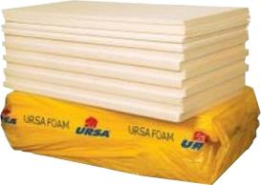
Урса/URSA г.Серпухов
Марка продукта | Размер |  |  | В упаковке |  |  | Цена в руб с НДС
 | длина | ширина | толщина | штук | м2 | м3 | за м3 | за упаковку
Ursa XPS N-III-L (35, Г3) | 1180 | 600 | 50 | 8 | 5.664 | 0.283 | 5250 | 1486.8
Ursa XPS N-III-L (35, Г4) | 1200 | 600 | 20 | 18 | 12.96 | 0.259 | 4700 | 1217.3
Ursa XPS N-III-L (35, Г4) pro | 1180 | 600 | 30 | 12 | 8.496 | 0.254 | 4300 | 1092.2
Ursa XPS N-III-L (35, Г4) | 1180 | 600 | 40 | 10 | 7.08 | 0.283 | 4400 | 1245.2
Ursa XPS N-III-L (35, Г4) pro | 1180 | 600 | 50 | 7 | 4.956 | 0.247 | 4350 | 1074.45
Ursa XPS N-III-L (35, Г4) pro | 1180 | 600 | 60 | 6 | 4.248 | 0.254 | 4650 | 1181.1
Ursa XPS N-III-L (35, Г4) pro | 1180 | 600 | 80 | 5 | 3.54 | 0.283 | 4750 | 1344.25
Ursa XPS N-III-L (35, Г4) | 1180 | 600 | 100 | 4 | 2.832 | 0.283 | 4750 | 1344.25
Ursa XPS N-V (45, Г4) | 1180 | 600 | 50 | 8 | 5.664 | 0.283 | 6050 | 1712.15
Ursa XPS N-V (45, Г4) | 1180 | 600 | 100 | 4 | 2.832 | 0.283 | 6250 | 1768.75

ПОЛИСПЕН
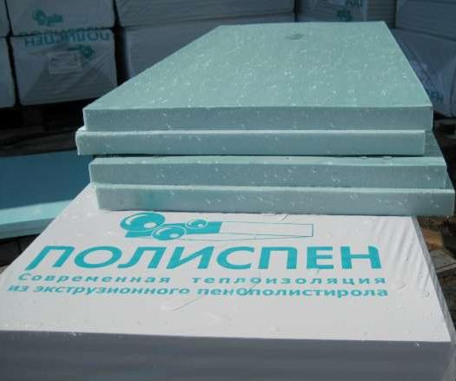
ПОЛИСПЕН. г. Кирово-Чепецк
Марка продукта | Размер |  |  | В упаковке |  |  | Цена в руб с НДС
 | длина | ширина | толщина | штук | м2 | м3 | за м3 | за упаковку
ПОЛИСПЕН 35 Г4 | 1185 | 585 | 22 | 18 | 12.6 | 0.2745 | 3900 | 1070.55
 | 1185 | 585 | 30 | 12 | 8.4 | 0.2496 | 3900 | 973.44
 | 1185 | 585 | 40 | 10 | 7 | 0.277 | 3900 | 1080.3
 | 1185 | 585 | 50 | 7 | 4.9 | 0.24262 | 3900 | 946.218

